Arkusz1
Załącznik nr 2.1. do Formularza Ofertowego - Szczegółowy Opis Przedmiotu Zamówienia

Lp. | Przedmiot zamówienia | Szacunkowa ilość w okresie 24 m-cy | Jednostka miary | Opis przedmiotu zamówienia | Zdjecie poglądowe | Cena jednostkowa netto | Wartość netto
1. | Trzewiki ochronne za kostkę | 841 | para | Trzewiki ochronne (za kostkę) typu NITRAS 7201 „Step II” lub równoważne. Klasyfikacja: EN 20435:2007 , Norma: DIN EN ISO 20345:2011. Odporne na przebicie z wkładką antyprzebiciową. Klasa ochrony: S3 SRA 1. Obuwie typu trzewik, za kostkę, wykonane ze skóry bydlęcej gładkiej, 2. Wysokość obuwia mierzona w tylnej części obuwia do jego najwyższego punktu dla rozmiaru 43 wynosi ≥15,5 cm. wokół kostki lamówka w widocznym kolorze w celu zwiększenia widoczności, część zewnętrzna kołnierza otulającego kostkę wykonana z przyjemnego w dotyku materiału skóropodobnego, 3. Podnosek stalowy poszerzony +11, wytrzymałość ≥ 200 J, wykończony łagodną nakładką (podczas zginania brak uciskania oraz uwierania palców), 4. Przód buta oraz pięta nadlane w celu zabezpieczenia przed zagrożeniami mechanicznymi. Mocne podwójne przeszycia, w części śródstopia – poczwórne, 5. Podeszwa dwuwarstwowa PU/TPU, antypoślizgowa, spełniająca wymagania testu na poślizg SRA, o właściwościach antyelektrostatycznych, odporna na działanie benzyny i oleju, absorpcja energii w części pięty, 6. Wkładka antyprzebiciowa Stalowa, ochrona przed siłą przekłucia ≥ 1100N, 7. Ergonomiczna wymienna wkładka, profilowana, oddychająca, 8. Wyściółka tekstylna odporna na ścieranie, oddychająca, 9. Sznurowane – ≥.5 poziomów sznurowania, 10. Zakres rozmiarów od 36 do 48 , |  | 0 | 0
2. | Trzewiki ochronne za kostkę | 46 | para | Trzewiki ochronne (za kostkę) Safety Jogger EOS S3 SRC ESD lub równoważne. Norma EN ISO 20345:2011. 100% niemagnetyczne (nie posiadają żadnego metalowego elementu) Klasa ochrony: S3 SRC 1. Obuwie typu trzewik, za kostkę, wykonane ze skóry, wbudowane element odblaskowe, 2. Cholewa wykonana z czarnej, wodoodpornej skóry licowej o grubości o grubości ≥1,6 mm , współczynnik oddychalności cholewy > 2,0 mg/m2 na godzinę, spółczynnik przenikania cholewy > 25,6 mg/cm2, wodoodporność cholewy > 90 minut, 3. Przednia część obuwia wykonana z czarnej, wodoodpornej skóry licowej o grubości ≥1,2 m, współczynnik przenikania > 35 mg/cm2, wyściółka o współczynniku oddychalności > 2,1 mg/cm2 na godzinę, 4. Tylna część obuwia wykonana z czarnej, wodoodpornej skóry licowej o grubości 1,0 mm, współczynnik przenikania > 45 mg/cm2 na godzinę, 5. Wkładka antyprzebiciowa z włókien syntetycznych o odporności 1100N, 6. Podnosek kompozytowy o odporności ≥ 200 J, 7. Wewnętrzna wkładka wymienna, antystatyczna, antybakteryjna, szybkoschnąca i odporna na ścieranie, 8. Podeszwa PU/PU podwójnej gęstości, antystatyczna, łączona z cholewą odporna na oleje mineralne i kwasy w niskim stężeniu, spełniająca wymagania testu na poślizg SRC, Absorpcja energii w części piętowej >35 J, 9. Wyraźne oznaczenie właściwości ESD, potrójne szwy w okolicach śródstopia, 10. Sznurowane – sznurówki okrągłe ≥.4 poziomy sznurowania, 11. Zakres rozmiarów od 36 do 47 , | 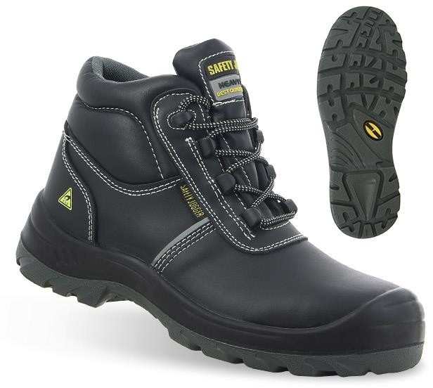 | 0 | 0
3. | Trzewiki ochronne za kostkę ocieplane | 57 | para | Trzewiki ochronne ocieplane (za kostkę) wysokie MAXGUARD C800 CAMERON lub równoważne. Norma EN ISO 20345:2011. Klasa ochrony: S3 CI SRC 1. Obuwie typu trzewik ocieplane, za kostkę, wierzch wykonany ze skóry bydlęcej gładkiej, licowej, 2. Wysokość obuwia mierzona w tylnej części obuwia do jego najwyższego punktu dla rozmiaru 43 wynosi ≥20 cm, w najwyższym punkcie 22,2 cm, 3. Wnętrze obuwia ocieplane naturalną owczą wełną (język ocieplony w ¾ wysokości, pięta nieocieplona), 4. Podnosek kompozytowy poszerzony+11, wytrzymałość ≥ 200 J, niemagnetyczny, wykończony łagodną nakładką, 5. Podeszwa podwójnej gęstości PU/PU, antypoślizgowa, spełniająca wymagania testu na poślizg SRC. Typ bieżnika posiadający właściwości samoczyszczące. Podeszwa posiada parametr CI - Izolacja od przenikania zimna przez podeszwę. Dodatkowe nadlanie podeszwy znajduje się zarówno w przedniej części palców jak i w okolicach pięty. Mocne podwójne przeszycia w kluczowych miejscach, w części śródstopia – poczwórne 6. Wkładka antyprzebiciowa niemetalowa odporna na przebicie wykonana z ceramicznie powlekanych włókien, 7. Wkładka wewnętrzna wymienna, ocieplana, wełniana z możliwością prania. Możliwość zastosowania wkładek ortopedycznych, 8. Sznurowane – sznurówki okrągłe przytwierdzone do obuwia za pomocą metalowych oczek i haków ≥7, 9. Zakres rozmiarów od 36 do 48 , | 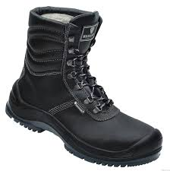 | 0 | 0
4. | Trzewiki ochronne za kostkę ocieplane | 163 | para | Trzewiki ochronne ocieplane (za kostkę) typu NITRAS 7201W / STEP WINTER lub równoważne. Klasyfikacja:, Norma: DIN EN ISO 20345:2011. Odporne na przebicie z wkładką antyprzebiciową. Klasa ochrony: S3 SRA 1. Obuwie typu trzewik ocieplane, za kostkę, wykonane ze skóry bydlęcej gładkiej, 2. Wysokość obuwia mierzona w tylnej części obuwia do jego najwyższego punktu dla rozmiaru 43 wynosi ≥20 cm. wokół kostki lamówka w widocznym kolorze w celu zwiększenia widoczności, część zewnętrzna kołnierza otulającego kostkę wykonana z przyjemnego w dotyku materiału skóropodobnego, 3. Wnętrze obuwia -gęsta, syntetyczna ocieplina na całej powierzchni wewnętrznej obuwia, ocieplany język, 4. Podnosek stalowy poszerzony+11, wytrzymałość ≥ 200 J, wykończony łagodną nakładką (podczas zginania brak uciskania oraz uwierania palców), 5. Przód buta oraz pięta nadlane w celu zabezpieczenia przed zagrożeniami mechanicznymi. Mocne podwójne przeszycia, w części śródstopia – poczwórne, 6. Podeszwa dwuwarstwowa PU/TPU, antypoślizgowa, spełniająca wymagania testu na poślizg SRA, o właściwościach antyelektrostatycznych, odporna na działanie benzyny i oleju, absorpcja energii w części pięty, 7. Wkładka antyprzebiciowa metalowa, 8. Ergonomiczna wymienna ocieplana wkładka wewnętrzna, 9. Sznurowane – sznurówki okrągłe przytwierdzone do obuwia za pomocą metalowych oczek i haków ≥.6 poziomów sznurowania, 10. Zakres rozmiarów od 38 do 48 , | 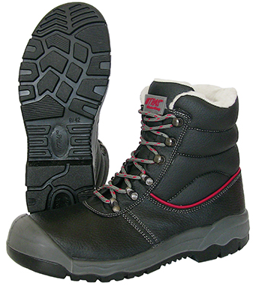 | 0 | 0
5. | Trzewiki ochronne za kostkę damskie | 186 | para | Trzewiki ochronne damskie (za kostkę) typu Safety Jogger BESTLADY S3 SRC lub równoważne. Norma EN ISO 20345:2011. Odporne na przebicie z wkładką antyprzebiciową. Klasa ochrony: S3 SRC 1. Obuwie typu trzewik, za kostkę, wykonane ze skóry, mocne podwójne szwy w krytycznych miejscach, lekkie waga ≥480g, 2. Cholewa wykonana z czarnej, wodoodpornej skóry o grubości ≥1,6 mm, współczynnik oddychalności cholewy > 1,2mg/m2 na godzinę, współczynnik przenikania cholewy > 45,1 mg/cm2, wodoodporność cholewy > 90 minut 3. Przednia część obuwia wykonana z czarnej, wodoodpornej skóry o grubości ≥1,2 mm, współczynnik przenikania przedniej części obuwia > 35 mg/cm2 4. Czarna, nylonowa wyściółka o współczynniku oddychalności > 5 mg/cm2 na godzinę, tylna część obuwia wykonana z czarnej, wodoodpornej skóry o grubości ≥1,0 mm, współczynnik przenikania tylnej części obuwia > 40 mg/cm2 na godzinę, 5. Wkładka antyprzebiciowa metalowa, ochrona przed siłą przekłucia ≥ 1100N, 6. Podnosek metalowy o odporności ≥ 200 J, 7. Podeszwa PU/PU podwójnej gęstości, antystatyczna, łączona z cholewą odporna na oleje mineralne i kwasy w niskim stężeniu, spełniająca wymagania testu na poślizg SRC, Absorpcja energii w części piętowej >26 J 8. Wewnętrzna wkładka wymienna, antystatyczna, antybakteryjna, szybkoschnąca i odporna na ścieranie, 9. W tylnej części butów wbudowany tekstylny haczyk ułatwiający zakładanie, 10. Sznurowane – sznurówki okrągłe ≥.6 poziomów sznurowania, 11. Zakres rozmiarów od 35 do 42, | 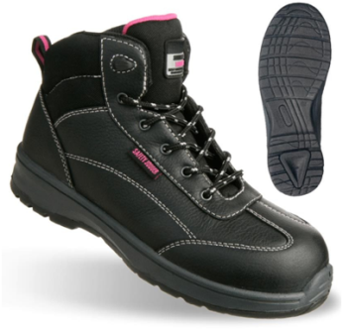 | 0 | 0
6. | Półbuty robocze do kostki | 94 | para | Półbuty robocze (do kostki) MAXGUARD AARON A210 S1P lub równoważne. Norma EN ISO 20345:2011. Klasa ochrony: S1 P 1. Obuwie typu pólbut, do kostki, wykonany z oddychającej, perforowanej skóry zamszowej, 2. Wewnętrzna wyściółka wykonana z miękkiej, oddychającej tkaniny, miechowy język zabezpieczający dostanie się pyły do środka buta, 3. Otwory wentylacyjne w cholewie w formie małych dziurek przez które ciężko wejść zanieczyszczeniom do środka buta, 4. Przód buta oraz pieta nadlane, mocne przeszycia, w okolicach śródstopia podwójne szwy, 5. Podnosek ze stali nierdzewnej wytrzymałość ≥ 200 J, 6. Podeszwa podwójnej gęstości PU/PU, Profil podeszwy, odporny na powierzchnie o temperaturze do 120oC, odporna na działanie benzyny i oleju, o właściwościach antyelektrostatycznych absorpcja energii w części pięty, 7. Wkładka antyprzebiciowa wykonana ze stali i umieszczona w podeszwie, 8. Wkładka wewnętrzna ergonomiczna, wymienna, 9. Sznurowane – sznurówki okrągłe przytwierdzone do obuwia za pomocą metalowych oczek ≥4, 10. Zakres rozmiarów od 36 do 48. | 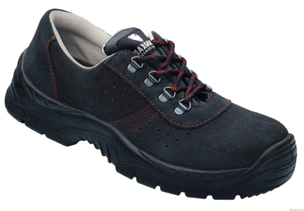 | 0 | 0
7. | Klapki gumowe damskie | 210 | para | Klapki Cloack. Norma PN EN 20344. 1. Wykonane z najwyższej jakości super lekkiego tworzywa EVA, 2. Wodoszczelne, elastyczne i wygodne, podwyższona pięta, 3. Obuwie o anatomicznie ukształtowanym podstopiu, 4. Obuwie posiadające bardzo dobrą absorpcję energii w części piętowej, 5. Spód obuwia spełniajacy wymagania na poślizg na podłożu stalowym nawilżonym wodą, 6. Zakres rozmiarów od 36 do 42, | 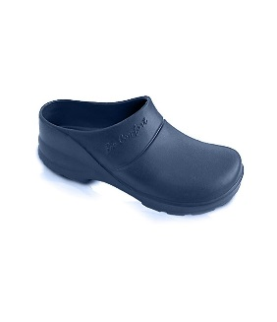 | 0 | 0
8. | Obuwie gumowe męskie | 90 | para | Obuwie gumowe męskie. Norma PN EN 20347. 1. Obuwie gumowe, wierzch i spód wykonany z PCV, 2. Buty typu kozak, sięgające pod kolano, 3. Obuwie posiadające absorpcje energii w części pięty, 4. Podeszwa urzeźbiona, antypoślizgowa na podłożu płytki ceramicznej i stalowej, olejoodporna, 5. Zakres rozmiarów od 40 do 47, |  | 0 | 0
9. | Gumofilce | 68 | para | Gumofilce. Norma PN EN 20347. 1. Buty filcowe wykonane z wysokiej jakości PCV, 2. Obuwie z dodatkowym wkładem filcowym oraz wkładką, 3. Cholewa wykonana z włókniny zapewniająca ciepłochłonność z dodatkiem biokomponentu, który zmniejsza podatność materiału na rozciąganie, 4. Obuwie chroniące przed zimnem, przesiąkaniem wody oraaz wilgocią, 5. Podeszwa urzeźbiona, antypoślizgowa , odporna na niskie temperatury, | 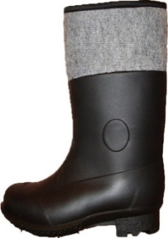 | 0 | 0
 |  |  |  | Wartość całkowita netto: |  |  | 0
Dokumenty do oferty: a) Deklaracja zgodności WE w języku polskim b) Instrukcja użytkowania i konserwacji w języku polskim c) Karta techniczna poszczególnych produktów w języku polskim d) Certyfikat oceny typu WE w języku polskim dla trzewików w wykonaniu antyelektrostatycznym (poz. 1 i 2) e) Sprawozdanie z badań laboratoryjnych w j. polskim, trzewików roboczych antyelektrycznych - bezpiecznych (dla poz. 2) i trzewików sk/g męskich - zawodowych (dla poz. 1) Dokumenty do dostawy: a) Deklaracja zgodności WE w języku polskim b) Instrukcja użytkowania i konserwacji w języku polskim Uwaga! Dokładne ilości z danego rozmiaru zostaną podane w zamówieniach cząstkowych.

